Estadísticas
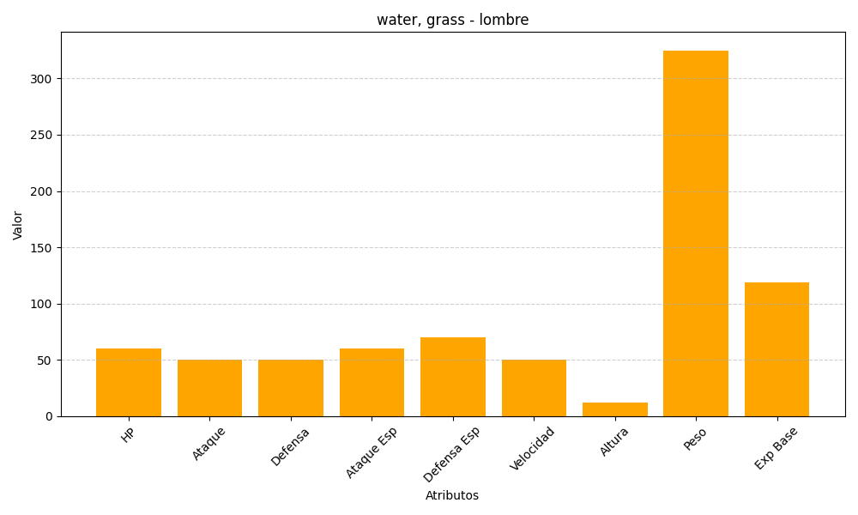
ID | Nombre | Tipo | HP | Ataque | Defensa | Ataque Especial | Defensa Especial | Velocidad | Altura | Peso | Experiencia Base
271 | lombre | water, grass | 60 | 50 | 50 | 60 | 70 | 50 | 12 | 325 | 119

